入力シート
実績報告
この報告書は、事業計画に記載されたすべての事業が完了（納品・設置等）した後に提出してください。
なお、提出後に内容の変更（記載誤りによる差替等は除く）は認められませんので、十分注意の上、提出をお願いします。
【下期】令和５年度群馬県外来対応医療機関設備整備事業費補助金 |  |  |  |  |  |  |  |  | （Ver.1228）
入力項目一覧
（１）基本情報
 | 提出日 |  | 作成した日付をご記入ください。 （例：2024/1/31)
 | 所在地（住所） |  | 市町村名からご記入ください。 （例：前橋市大手町1-1-1）
 | 医療法人（社団）名 |  | ←法人化している場合は必ずご記入ください。
 | 医療機関名(診療所等の名称） |  | （例：〇〇クリニック）
 | 代表者役職・氏名 |  | 役職と氏名をご記入ください。 （例：理事長・院長 大手 一郎）
 | 所属部課・担当者名 |  | 役職と氏名をご記入ください。 （例：事務 群馬 花子）
 | 電話番号 |  | 固定電話・携帯電話いずれも可です。
 | メールアドレス |  | 連絡のとれるメールアドレスがあれば、ご記入ください。

（２）診察の状況（患者数、医療従事者数）
 | 医療従事者数 |  | 診療に関わった医療従事者数をご記入ください。（医師、看護師等）
 | 疑い患者数（１０月）
 | 疑い患者数（１１月）
 | 疑い患者数（１２月） |  |  | 各月で実際に診療した「疑い患者」数をご記入ください。
 | 疑い患者数（ １月）
 | 疑い患者数（ ２月）
 | 疑い患者数（ ３月）
 | 疑い患者数（合計） | 0 | ※自動計算されます。

（３）交付決定情報
 | 交付決定日 |  | お手元にある交付決定通知書の日付をご記入ください。 (例：R5.12.28 ， 2023/12/28）
 | 指令番号(数字とハイフンのみ) ※感疾第 *****-*** 号 |  | お手元にある交付決定通知書の指令番号をご記入ください。 (例：３０４６４－１１０）

（４）その他の補助金等
 | 寄附金その他の収入額 ※あればご記入ください。 | 0 | 当該事業における他の収入がある場合はご記入ください。

① 購入数量
→ 数字でご記入ください。（例：200）
② 税込単価
→ 数字でご記入ください。（例：1,100）
③ 合計金額（税込）
→ 補助対象経費の合計をご記入ください。
④ 規格
→ 型番や購入品目(マスク、ガウン等）をご記入ください
（５）事業実績
 | 設備名 |  | 購入数量 | 税込単価 | 合計金額 （税込） | 規格
 | HEPAフィルター付き空気清浄機（１施設あたり１台） |  |  |  | 0
 | HEPAフィルター付きパーテーション |  |  |  | 0
 | 個人防護具
 | 簡易ベッド |  |  |  | 0
 | 簡易診療室及び付帯する備品 | 簡易診療室 |  |  |  |  | ←簡易診療室の種類及び付帯する備品の名称を記入してください。
 |  | 付帯する備品 |  |  |  |  | 対象経費合計 （自動計算） | 0
 |  |  | ↑簡易診察室や付帯備品の数量に関わらず対象経費がある場合は、１を入力してください。
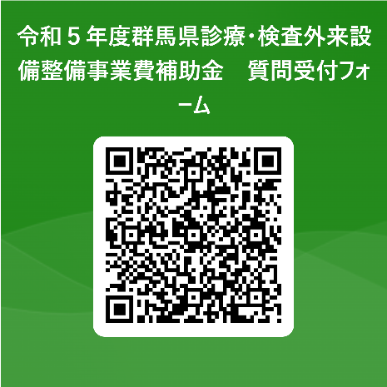
（５）振込先金融機関情報
 | 金融機関名 |  | （例：〇〇銀行、〇〇信用金庫、〇〇信用組合など）
 | 支店名 |  | （例：〇〇支店、〇〇支所、本店営業部など）
 | 預金科目（普通・当座） |  | 普通預金、当座預金のいずれかをご選択ください。
 | 口座番号（７ケタで記載） |  | （例：００１２３４５）
 | 口座カナ |  | （例：グンマ タロウ）
 | 口座名義 |  | （例：群馬 太郎）

別紙３（疑い患者報告書）
別紙３ | 令和５年度 群馬県外来対応医療機関外来設備整備事業費補助金

 | 群馬県知事あて
 |  |  | 所 在 地
 |  |  | 名称・医療機関名
 |  |  | 代表者氏名

 | 群馬県外来対応医療機関設備整備事業費補助金の申請に係る「疑い患者数」について（報告）

 | このことについて、下記のとおり報告します。

 | 記

 | 診療年月 |  | 疑い患者数（単位：人）
 | 令和５年１０月
 | 令和５年１１月
 | 令和５年１２月
 | 令和６年１月
 | 令和６年２月
 | 令和６年３月
 | 合 計

 | 上記の数字は、当院で診療した「疑い患者数」に相違ないことを認めます。
押印願います
 | 令和 年 月 日
 |  | 代表者氏名 |  | 印

